USUARIOS EN LINEA .
ENERO
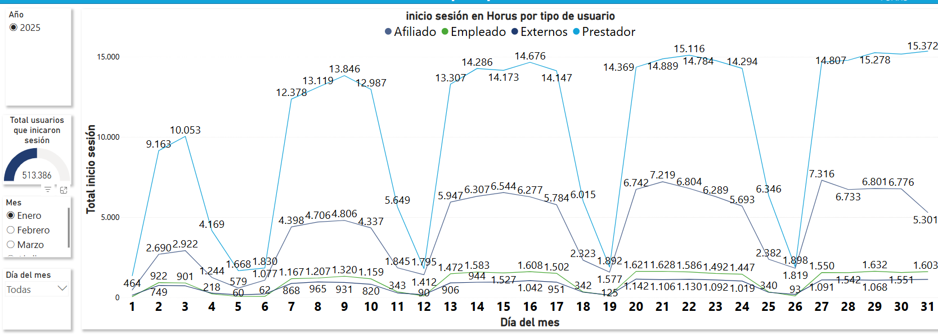
DIA DEL MES | AFILIADO | EMPLEADO | EXTERNO | PRESTADOR
LOS PICOS MAS ALTOS VAN DESDE LAS 9:00 AM A LAS 4:PM
1 | 464 | 47 | 137 | 1,348
2 | 2,690 | 922 | 749 | 9,163
3 | 2,922 | 901 | 718 | 10,053
4 | 1,244 | 218 | 268 | 4,169
5 | 579 | 60 | 62 | 1,668
6 | 1,077 | 62 | 216 | 1,830
7 | 4,389 | 1,167 | 868 | 12,378
8 | 4,706 | 1,207 | 965 | 13,119
9 | 4,806 | 1,320 | 931 | 13,846
10 | 4,337 | 1,159 | 820 | 12,987
11 | 1,845 | 343 | 277 | 5,649
12 | 1,412 | 90 | 172 | 1,795
13 | 5,947 | 1,472 | 906 | 13,307
14 | 6,307 | 1,583 | 944 | 14,286
15 | 6,544 | 1,527 | 958 | 14,173
16 | 6,277 | 1,608 | 1,042 | 14,676
17 | 5,784 | 1,502 | 951 | 14,147
18 | 2,323 | 342 | 322 | 6,015
19 | 1,577 | 125 | 144 | 1,892
20 | 6,742 | 1,621 | 1,142 | 14,369
21 | 7,219 | 1,628 | 1,106 | 14,889
22 | 6,804 | 1,586 | 1,130 | 15,116
23 | 6,289 | 1,492 | 1,092 | 14,784
24 | 5,693 | 1,447 | 1,019 | 14,294
25 | 2,382 | 340 | 313 | 6,346
26 | 1,819 | 93 | 187 | 1,898
27 | 7,316 | 1,550 | 1,091 | 14,679
28 | 6,733 | 1,542 | 1,099 | 14,807
29 | 6,801 | 1,632 | 1,068 | 15,278
30 | 6,776 | 1,551 | 1,094 | 15,186
31 | 5,301 | 1,603 | 1,122 | 15,372

FEBRERO
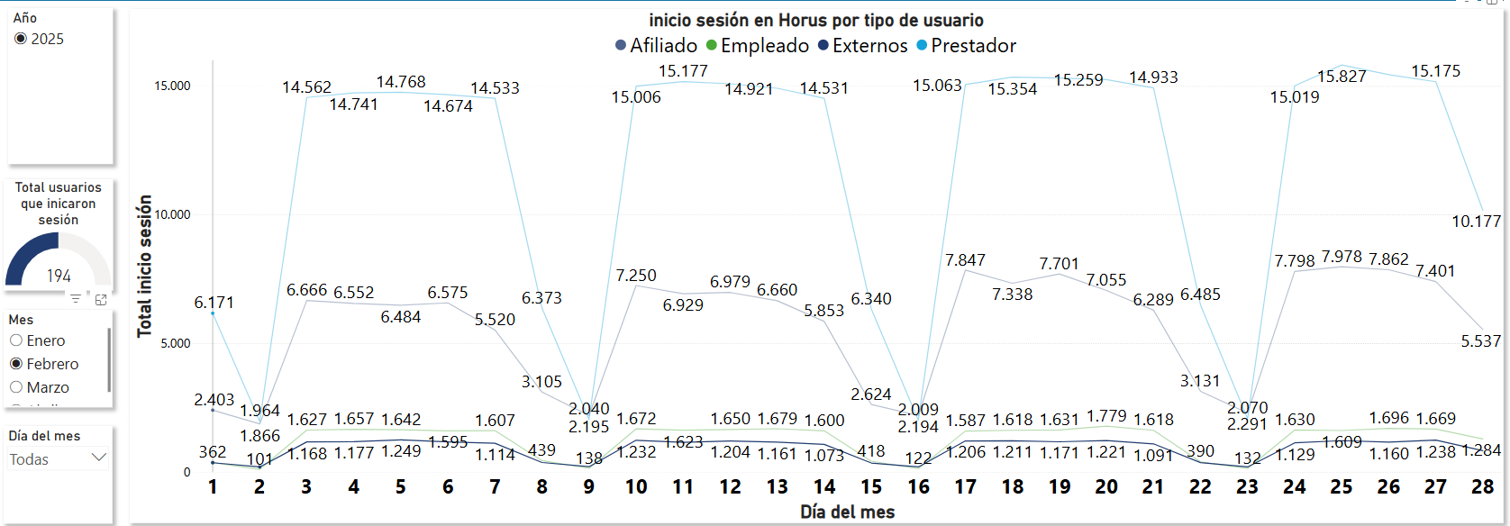
DIA DEL MES | AFILIADO | EMPLEADO | EXTERNO | PRESTADOR
LOS PICOS MAS ALTOS VAN DESDE LAS 9:00 AM A LAS 4:PM
1 | 2,403 | 362 | 358 | 6,171
2 | 1,866 | 101 | 194 | 1,964
3 | 6,666 | 1,627 | 1,168 | 14,562
4 | 6,552 | 1,657 | 1,177 | 14,741
5 | 6,484 | 1,642 | 1,249 | 14,768
6 | 6,575 | 1,595 | 1,165 | 14,674
7 | 5,520 | 1,607 | 1,114 | 14,533
8 | 3,105 | 439 | 367 | 6,373
9 | 2,195 | 138 | 201 | 2,040
10 | 7,250 | 1,672 | 1,232 | 15,006
11 | 6,929 | 1,623 | 1,152 | 15,177
12 | 6,979 | 1,650 | 1,204 | 15,096
13 | 6,660 | 1,679 | 1,161 | 14,921
14 | 5,853 | 1,600 | 1,073 | 14,531
15 | 2,624 | 418 | 347 | 6,340
16 | 2,194 | 122 | 193 | 2,009
17 | 7,847 | 1,587 | 1,206 | 15,063
18 | 7,338 | 1,618 | 1,211 | 15,354
19 | 7,701 | 1,631 | 1,171 | 15,317
20 | 7,055 | 1,779 | 1,221 | 15,259
21 | 6,289 | 1,618 | 1,091 | 14,933
22 | 3,131 | 390 | 362 | 6,485
23 | 2,291 | 132 | 192 | 2,070
24 | 7,798 | 1,630 | 1,129 | 15,019
25 | 7,978 | 1,609 | 1,215 | 15,827
26 | 7,862 | 1,696 | 1,160 | 15,448
27 | 7,401 | 1,669 | 1,238 | 15,175
28 | 5,537 | 1,284 | 824 | 10,177

MARZO

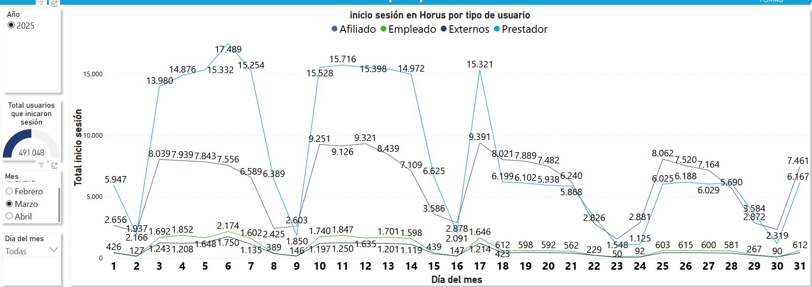
DIA DEL MES | AFILIADO | EMPLEADO | EXTERNO | PRESTADOR
LOS PICOS MAS ALTOS VAN DESDE LAS 9:00 AM A LAS 4:PM
1 | 2,656 | 419 | 445 | 5,955
2 | 2,166 | 123 | 172 | 1,941
3 | 8,039 | 1,646 | 1,245 | 14,021
4 | 7,939 | 1,812 | 1,216 | 14,908
5 | 7,844 | 1,605 | 1,252 | 15,373
6 | 7,557 | 2,134 | 1,761 | 17,517
7 | 6,589 | 1,569 | 1,144 | 15,278
8 | 2,425 | 387 | 366 | 6,394
9 | 2,603 | 145 | 182 | 1,841
10 | 9,251 | 1,686 | 1,220 | 15,559
11 | 9,126 | 1,790 | 1,242 | 15,781
12 | 9,312 | 1,586 | 1,217 | 15,591
13 | 8,439 | 1,651 | 1,204 | 15,445
14 | 7,109 | 1,542 | 1,123 | 15,024
15 | 3,586 | 429 | 362 | 6,626
16 | 2,878 | 137 | 183 | 2,097
17 | 9,391 | 1,584 | 1,212 | 15,385
18 | 8,021 | 596 | 423 | 6,214
19 | 7,890 | 582 | 449 | 6,118
20 | 7,482 | 576 | 441 | 5,955
21 | 6,240 | 546 | 412 | 5,882
22 | 2,826 | 225 | 226 | 3,379
23 | 1,548 | 47 | 89 | 1,062
24 | 2,881 | 88 | 93 | 1,228
25 | 8,062 | 585 | 431 | 6,042
26 | 7,520 | 599 | 444 | 6,204
27 | 7,164 | 583 | 426 | 6,046
28 | 5,690 | 565 | 394 | 6,129
29 | 2,872 | 262 | 214 | 3,588
30 | 2,319 | 86 | 89 | 1,178
31 | 2,237 | 499 | 365 | 4,280

ABRIL

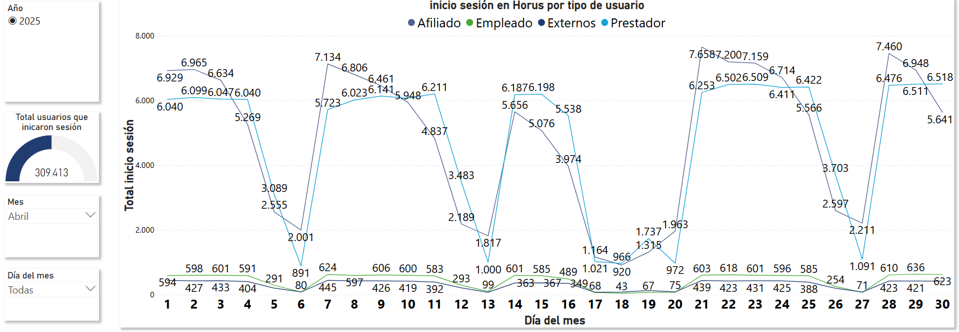
DIA DEL MES | AFILIADO | EMPLEADO | EXTERNO | PRESTADOR
LOS PICOS MAS ALTOS VAN DESDE LAS 9:00 AM A LAS 4:PM
1 | 6,929 | 594 | 446 | 6,039
2 | 6,965 | 598 | 428 | 6,028
3 | 6,634 | 601 | 434 | 6,046
4 | 5,269 | 591 | 405 | 6,039
5 | 2,555 | 291 | 203 | 3,088
6 | 2,001 | 80 | 85 | 890
7 | 7,134 | 624 | 445 | 5,723
8 | 6,806 | 597 | 429 | 6,022
9 | 6,461 | 606 | 427 | 6,140
10 | 5,948 | 600 | 420 | 6,074
11 | 4,837 | 583 | 393 | 6,210
12 | 2,189 | 293 | 211 | 3,482
13 | 1,817 | 99 | 73 | 1,000
14 | 5,656 | 601 | 364 | 6,186
15 | 5,076 | 585 | 368 | 6,197
16 | 3,974 | 489 | 350 | 5,537
17 | 1,164 | 68 | 78 | 1,020
18 | 920 | 43 | 82 | 965
19 | 1,315 | 67 | 129 | 1,736
20 | 1,963 | 75 | 85 | 971
21 | 7,658 | 603 | 440 | 6,252
22 | 7,200 | 618 | 423 | 6,502
23 | 7,159 | 601 | 431 | 6,509
24 | 6,714 | 596 | 425 | 6,411
25 | 5,566 | 585 | 388 | 6,422
26 | 2,597 | 254 | 198 | 3,703
27 | 2,211 | 71 | 82 | 1,091
28 | 7,460 | 601 | 423 | 6,476
29 | 6,948 | 636 | 421 | 6,511
30 | 5,641 | 623 | 420 | 6,518

MAYO

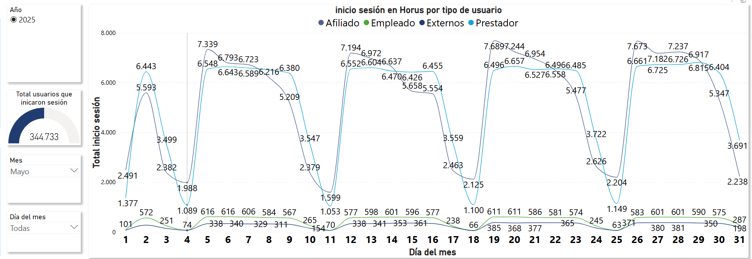
DIA DEL MES | AFILIADO | EMPLEADO | EXTERNO | PRESTADOR
LOS PICOS MAS ALTOS VAN DESDE LAS 9:00 AM A LAS 4:PM
1 | 2,491 | 105 | 84 | 1,364
2 | 5,591 | 578 | 354 | 6,364
3 | 2,382 | 253 | 182 | 3,461
4 | 1,988 | 74 | 77 | 1,084
5 | 7,338 | 622 | 404 | 6,477
6 | 6,792 | 623 | 411 | 6,566
7 | 6,722 | 610 | 407 | 6,508
8 | 6,215 | 591 | 399 | 6,444
9 | 5,207 | 575 | 379 | 6,306
10 | 2,378 | 265 | 181 | 3,521
11 | 1,599 | 70 | 77 | 1,047
12 | 7,119 | 584 | 405 | 6,478
13 | 6,972 | 606 | 413 | 6,524
14 | 6,637 | 606 | 419 | 6,399
15 | 5,658 | 605 | 427 | 6,351
16 | 5,554 | 586 | 412 | 6,379
17 | 2,463 | 239 | 224 | 3,529
18 | 2,125 | 67 | 62 | 1,093
19 | 7,689 | 619 | 454 | 6,419
20 | 7,244 | 618 | 434 | 6,584
21 | 6,954 | 595 | 444 | 6,451
22 | 6,496 | 588 | 446 | 6,481
23 | 5,477 | 581 | 436 | 6,407
24 | 2,626 | 245 | 193 | 3,691
25 | 2,204 | 64 | 75 | 1,142
26 | 7,673 | 591 | 441 | 6,583
27 | 7,182 | 608 | 449 | 6,649
28 | 7,237 | 609 | 449 | 6,650
29 | 6,917 | 590 | 366 | 6,815
30 | 5,347 | 575 | 350 | 6,404
31 | 2,238 | 287 | 198 | 3,691

JUNIO

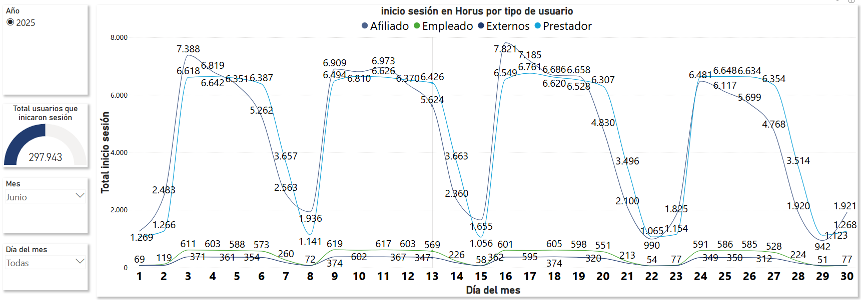
DIA DEL MES | AFILIADO | EMPLEADO | EXTERNO | PRESTADOR
LOS PICOS MAS ALTOS VAN DESDE LAS 9:00 AM A LAS 4:PM
1 | 1,269 | 69 | 76 | 1,082
2 | 2,483 | 119 | 79 | 1,266
3 | 7,388 | 611 | 371 | 6,618
4 | 6,819 | 603 | 363 | 6,642
5 | 6,351 | 588 | 361 | 6,581
6 | 5,262 | 573 | 354 | 6,387
7 | 2,563 | 260 | 171 | 3,657
8 | 1,936 | 72 | 71 | 1,141
9 | 6,909 | 619 | 374 | 6,494
10 | 6,810 | 602 | 378 | 6,653
11 | 6,973 | 617 | 371 | 6,626
12 | 6,370 | 603 | 367 | 6,518
13 | 5,624 | 569 | 347 | 6,426
14 | 2,360 | 226 | 167 | 3,663
15 | 1,655 | 58 | 63 | 1,056
16 | 7,821 | 601 | 362 | 6,549
17 | 7,185 | 595 | 366 | 6,761
18 | 6,686 | 605 | 374 | 6,620
19 | 6,658 | 598 | 355 | 6,528
20 | 4,830 | 551 | 320 | 6,307
21 | 2,100 | 213 | 153 | 3,496
22 | 990 | 54 | 62 | 1,065
23 | 1,825 | 77 | 68 | 1,154
24 | 6,481 | 591 | 349 | 6,646
25 | 6,117 | 586 | 350 | 6,648
26 | 5,699 | 585 | 346 | 6,634
27 | 4,768 | 528 | 312 | 6,354
28 | 1,920 | 224 | 156 | 3,514
29 | 942 | 51 | 71 | 1,123
30 | 1,921 | 77 | 69 | 1,268

